Feuil1
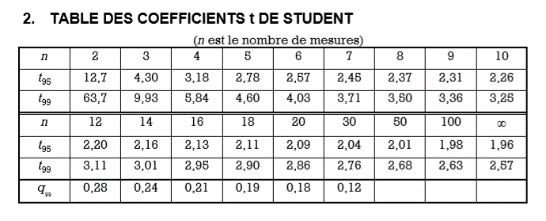
Groupe | Volume d'une mole (mL)
 | Sucre | Sel | Eau | Alcool
1
2
3
4
5
6
7
8
9

Moyenne | #DIV/0! | #DIV/0! | #DIV/0! | #DIV/0!
Ecart-type | #DIV/0! | #DIV/0! | #DIV/0! | #DIV/0! | t95 =
 |  |  |  |  | n =
Incertitude | #DIV/0! | #DIV/0! | #DIV/0! | #DIV/0!

